Page de garde
 |  | 
DOCUMENT UNIQUE D'EVALUATION DES RISQUES PROFESSIONNELS

 | Version numéro :

 | Date première rédaction :

 | Date de la dernière mise à jour :

Nom de l'entreprise

Cotation du risque
GRILLE DE COTATION DU RISQUE (mode d'emploi)

1 | FAIRE L'INVENTAIRE des unités de travail dans l'entreprise (postes, familles de postes, métiers ou lieux de travail)

2 | IDENTIFIER les risques liés à chaque unité de travail (utiliser le document INRS ed840 téléchargeable sur www.inrs.fr ou le demander gratuitement à documentation.prevention@carsat-sudest.fr)
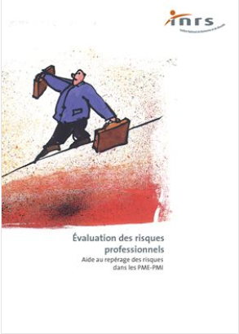
 | Voici la liste des risques qui peuvent être rencontrés sur votre lieu de travail :

 | N° | Types de risques
 | 1 | Risques de trébuchement, heurt ou autre pertubation du mouvement
 | 2 | Risques de chute de hauteur
 | 3 | Risques liés aux circulations internes de véhicules
 | 4 | Risques routiers en mission
 | 5 | Risques liés à la charge physique
 | 6 | Risques liés à la manutention mécanique
 | 7 | Risques liés aux produits, aux émissions et aux déchets
 | 8 | Risques liés aux agents biologiques
 | 9 | Risques liés aux équipements de travail
 | 10 | Risques liés aux effondrements et aux chutes d'objets
 | 11 | Risques et nuissances liés au bruit
 | 12 | Risques liés aux ambiances thermiques
 | 13 | Risques d'incendie, d'explosion
 | 14 | Risques liés à l'électricité
 | 15 | Risques liés aux ambiances lumineuses
 | 16 | Risques liés aux rayonnements
 | 17 | Risques liés au travail sur écran
 | 18 | Risques psychosociaux : |  | Charge et exigences du travail
 |  |  |  | Marges de manœuvre
 |  |  |  | Rapports sociaux et sens du travail
 |  |  |  | Exigences émotionnelles
 |  |  |  | Conflit de valeurs
 |  |  |  | Insécurité socio économique

 | Pour démarrer votre réflexion, vous pouvez examiner également les accidents, incidents et maladies survenus dans votre entreprise (voir document INRS ed833)

3 | IDENTIFIER, pour chacun des risques, les situations dangereuses et/ou les défauts relevés (préciser dans quelles circonstances le salarié est exposé au danger, en réalisant quelle tâche, pour quelle(s) raison(s)…)

4 | ESTIMER pour chaque situation dangereuse :

 | LA GRAVITE DES DOMMAGES POTENTIELS
 | 1 | Faible | Inconfort, Accident ou maladie sans arrêt de travail, mineur
 | 2 | Moyenne | Accident ou maladie avec arrêt de travail, réversible
 | 3 | Grave | Accident ou maladie avec incapacité permanente partielle, irréversible
 | 4 | Très grave | Accident ou maladie mortel

 | LA FREQUENCE D'EXPOSITION DES SALARIES AUX DANGERS
 |  |  | Jour | Semaine | Mois | Année
 | 1 | Occasionnelle | < 30 minutes | < 2 heures | < 1 jour | < 5 jours
 | 2 | Intermittente | 30 - 120 minutes | 2- 8 heures | 1 - 6 jours | 15 jours - 2 mois
 | 3 | Fréquente | 2 - 6 heures | 1 - 3 jours | 6 - 15 jours | 2 - 5 mois
 | 4 | Permanente | > 6 heures | > 3 jours | > 15 jours | > 5 mois

 | Risque "brut" : R = G x F
 | Déterminer les niveaux : faible, moyen, significatif.

 | Gravité des dommages
 | 4
 | 3 |  |  | Significatif
 | 2 |  | Moyen
 | 1 | Faible
 |  | 1 | 2 | 3 | 4 | Fréquence d'exposition
 | Les échelles de gravité et de fréquence sont données à titre indicatif et peuvent être adaptées en fonction de l'entreprise

5 | LISTER les actions de prévention qui ont déjà été mises en œuvre

6 | EVALUER le niveau de maîtrise du risque :
 | Niveau 1 : Maîtrise Bonne - satisfaisant à poursuivre
 | Niveau 2 : Maîtrise Moyenne - à améliorer dans le cadre du plan d'action
 | Niveau 3 : Maîtrise Insuffisante - à améliorer urgemment

7 | DEFINIR les actions de préventions à mettre en place pour :
 | Supprimer le danger si possible
 | Réduire le risque s'il ne peut être supprimé
 | Réduire les expositions des salariés…

8 | HIERARCHISER les risques pour déterminer les priorités du plan d'actions

 | Evaluation des risques
 | Significatif |  |  | Priorité maximale
 | Moyen |  | Priorité moyenne
 | Faible | Priorité faible
 |  | Niveau 1 | Niveau 2 | Niveau 3 | Niveau de maîtrise
 |  | Bonne maîtrise | Maîtrise moyenne | Maîtrise insuffisante

9 | ORGANISER le suivi de la réalisation des actions d'amélioration :
 | Définir un responsable pour chaque action
 | Indiquer la date de prise de décision
 | Définir une date de réalisation souhaitée
 | Indiquer la date de réalisation effective….

Explications RPS
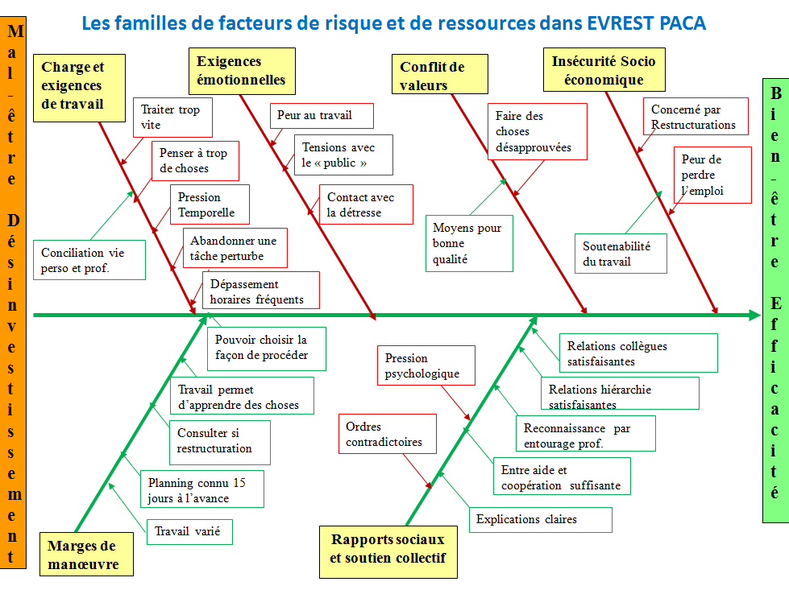
RISQUES PSYCHOSOCIAUX

Cette rubrique vise à compléter la fiche de risque n° 17 du guide INRS ED 840 concernant l'évaluation des risques psychosociaux

Charge et exigences de travail
L’intensité, la complexité et certaines composantes de l’organisation du travail sont des facteurs de risques importants. Ils se manifestent notamment par une quantité de travail trop importante, des délais non réalistes, des interruptions fréquentes, des horaires excessifs, etc. Il s’agit bien sûr de la perception que l’individu a de cette charge psychique et non pas d’une réalité objectivée par une observation d’expert.
Exigences émotionnelles
Les relations avec le public, les usagers, la clientèle revêtent une dimension émotionnelle qui peut affecter les salariés dans certains cas : contact difficile (personnes en détresse ou en difficulté, lourdeur de prise en charge…), violences verbales ou physiques, confrontation à la souffrance d’autrui (maladie, mort, précarité…), le fait de devoir cacher ses émotions ou d’afficher des émotions contraires à celles ressenties.
Marges de manœuvres
L’autonomie désigne la possibilité pour le salarié d’être acteur de son travail et de sa vie professionnelle (choix des façons de faire, des outils, capacité à prendre des initiatives). Il ne s'agit en aucun cas de l'idée que chacun ferait comme il l'entend ou le souhaite. Cette définition n’est donc pas en opposition avec la nécessité préalable de la définition du cadre de l'action de chacun et de l'interdépendance des acteurs, bien au contraire. Le manque de marges de manœuvre peut se traduire par une faible autonomie dans le travail, un manque de prévisibilité du travail (possibilité d’anticiper), une sous-utilisation des compétences, un manque de participation aux prises de décision. Le manque d’autonomie est d’autant plus nocif que la charge de travail est importante.
Conflits de valeurs
Ils renvoient à un état de mal-être ressenti par le professionnel quand ce qu’on lui demande de faire vient en opposition avec ses normes professionnelles, sociales et/ou subjectives, compte tenu de la nature du travail à réaliser, ou encore du temps et des moyens dont-il dispose.
Rapport sociaux et soutien collectif
La qualité des relations au sein de la structure, entre collègues et entre hiérarchie et salariés peut être mise à mal du fait : d’un manque de clarté des objectifs et des tâches à accomplir, la présence d’injonctions contradictoires, un faible soutien collectif et/ou de la hiérarchie, un manque de communication en interne, la présence de violence en interne, un manque de reconnaissance des efforts déployés.
Insécurité socio-économique
L’insécurité de la situation de travail et de l’emploi est un facteur de risque pour la santé des salariés dans la mesure où elle réduit le sentiment de maîtrise de la situation. Elle comprend la peur de perdre son emploi, d’avoir des retards dans le versement des salaires, contrats précaires, les incertitudes sur l’avenir de son métier, peur de devoir changer de qualification ou de métier....

Substances Psycho Actives
Risques liés aux consommations de Substances Psycho Actives (alcool, médicament et produits illicites)

Responsabilités de l’employeur:
- Responsabilité santé et sécurité (Article L. 4121-1 du code du travail): l’obligation générale de prévention est une obligation de sécurité de résultat.
-Nécessité d'évaluation dans le DUERP: « L'évaluation du risque lié aux consommations de Substances Psycho Actives doit être incluse dans le document unique d'évaluation des risques ». (Recommandations de la Société Française d’Addictologie: SFA, mars 2013)

- Affichage informatif (verres standard, repères OMS, affiches INRS de sensibilisation..),
- Intégration du thème dans le livret d’accueil
- Réunions de sensibilisation-information par le CSAPA.
Information-sensibilisation
- Affichage informatif (verres standard, repères OMS, affiches INRS de sensibilisation..),
- Intégration du thème dans le livret d’accueil
- Réunions de sensibilisation-information par le CSAPA.
Information-sensibilisation
Management
- Réflexion sur les risques professionnels de l’entreprise via le DUERP (cf. ci-dessous les Déterminants professionnels),
- Réglement intérieur ou note de service incluant les Substances Psycho Actives et la politique de l’entreprise (dont éthylotest, liste PSS..).
- Protocole d’encadrement des pots et protocole de gestion d’une situation de crise.
- Conduites à tenir formalisées en cas de troubles du comportement aigu ou récurrent.
Aide
- Affichage des structures ressources (au moins www.drogues-info-service.fr) et des coordonnées du médecin du travail.
Management
- Réflexion sur les risques professionnels de l’entreprise via le DUERP (cf. ci-dessous les Déterminants professionnels),
- Réglement intérieur ou note de service incluant les Substances Psycho Actives et la politique de l’entreprise (dont éthylotest, liste PSS..).
- Protocole d’encadrement des pots et protocole de gestion d’une situation de crise.
- Conduites à tenir formalisées en cas de troubles du comportement aigu ou récurrent.
Aide
Démarche de prévention officielle recommandée :
AVEC 3 VOLETS A ABORDER DE FAÇON INDISPENSABLE:

Les 6 classes de déterminants professionnels identifiés, susceptibles d'initier, de favoriser ou de renforcer l’usage de Substances Psycho Actives :

1- Pratiques culturelles et socialisantes (habitudes conviviales, pots en entreprise, image de marque, réseau, démarche commerciale,... );
2-Disponibilité et offre des produits liées au milieu professionnel (alcool ou médicament présents sur le lieu de travail, métiers de vente, métiers de la restauration, métiers de la santé,... );
3-Précarité professionnelle (contrat précaire, rémunération,... );
4-Tensions psychiques (relations conflictuelles au travail, isolement, temps d’attente, anxiété, vigilance, exigences émotionnelles, manque d'expérience, exclusion, charge de travail importante, manque de reconnaissance, ordres contradictoires, répétition des taches, peur au travail,... );
5-Pauvreté des liaisons sociales (manque de soutien, isolement, absence de collectif, manque d'entraide, manque de réunion, absence de supervision , opacité managériale, absence ou excès de contrôle,...)
6-Tensions physiques (temps de travail, horaires atypiques, astreintes, activité répétitive, intensité des gestes,... )

Concernant les risques liés aux consommations de substances psycho actives, vous pouvez vous appuyer sur l'ed6147 de l'INRS

